상품제안서
맞춤 카지노칩 볼마커세트 | 상품코드: S14390

 |  |  |  |  |  |  | 02-713-8555 | www.synergygift.co.kr
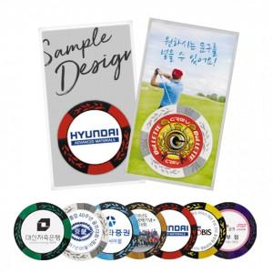

【상세/제작정보】 | <p>* 칩양면 컬러 스티커 인쇄포함</p><p>* 배경지옵션 단면 컬러인쇄 포함</p>

【인쇄/포장옵션】 | 스티커 / OPP(비닐)

【공급단가】 | 수량 | 200~ | 500~ | 1,000~ | 3,000~ | 5,000~
*VAT별도 | 기본형 | 1,100원 | 1,050원 | 1,000원 | 960원 | 920원
 | 배경지추가 | 1,300원 | 1,250원 | 1,200원 | 1,160원 | 1,120원

【상품 URL】 | https://www.synergygift.co.kr:443/src/goods_detail.php?gdno=12016

